ÍNDICE
12. | Producto Bruto Geográfico de la Provincia de Buenos Aires, período 1981 - 1984. Ministerio de Economía. Subsecretaría de Programación y Desarrollo. Dirección Provincial de Estadística.

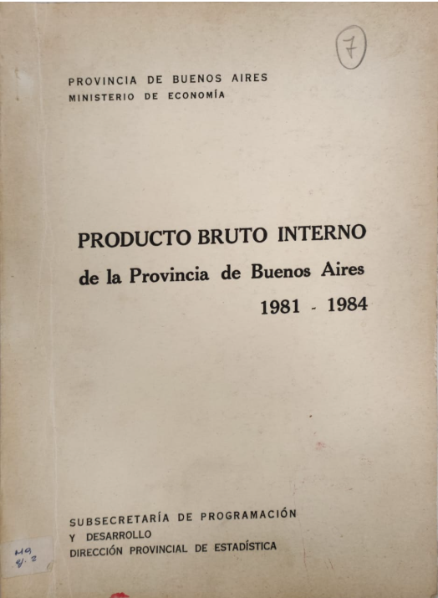
 |  | Páginas
 | PRODUCTO BRUTO INTERNO, A COSTO CORRIENTE DE FACTORES - EN MILLONES DE $a | 9
 | PRODUCTO BRUTO INTERNO, A COSTO CONSTANTE DE FACTORES - EN $a. DE 1970 | 13
 | PRODUCTO BRUTO INTERNO, A COSTO CONSTANTE DE FACTORES VAR% R.I. | 15
 | RELACIÓN PROVINCIA - NACIÓN - EN MILES DE $a AÑO 1981 | 19
 | RELACIÓN PROVINCIA - NACIÓN - EN MILES DE $a AÑO 1982 | 21
 | RELACIÓN PROVINCIA - NACIÓN - EN MILES DE $a AÑO 1983 | 23
 | RELACIÓN PROVINCIA - NACIÓN - EN MILES DE $a AÑO 1984 | 25
 | VOLUMEN FÍSICO DE LA PRODUCCIÓN, SEGÚN SECTORES ECONÓMICOS. AÑO BASE 1970 = 100 | 27
 | PRODUCTO BRUTO INTERNO, A COSTO DE FACTORES. COMP. % (PRECIOS CONSTANTES) | 31
 | PRODUCTO BRUTO INTERNO, A COSTO DE FACTORES. COMP. % (PRECIOS CORRIENTES) | 33
 | PRECIOS IMPLÍCITOS EN EL PRODUCTO BRUTO INTERNO SECTORIAL. ÍNDICE 1970 = 100 | 35
 | PRODUCTO BRUTO INTERNO A COSTO CONSTANTE DE FACTORES, SEGÚN SECTORES ECONÓMICOS. (EN MILES DE $a) | 37
 | PRODUCTO BRUTO INTERNO, A COSTO CORRIENTE DE FACTORES, SEGÚN SECTORES ECONÓMICOS. AÑO 1983 - EN MILLONES DE $ | 39
 | PRODUCTO BRUTO INTERNO, A COSTO CORRIENTE DE FACTORES, SEGÚN SECTORES ECONÓMICOS. AÑO 1984 (miles de $a) | 63
 | PRODUCTO BRUTO INTERNO, A COSTO CONSTANTE DE FACTORES, SEGÚN SECTORES ECONÓMICOS. AÑO 1983 (MILES DE $) | 87
 | PRODUCTO BRUTO INTERNO, A COSTO CONSTANTE DE FACTORES, SEGÚN SECTORES ECONÓMICOS. AÑO 1984 (en $a) | 111
 | PRODUCTO BRUTO INTERNO, A COSTO CORRIENTE DE FACTORES - PER CAPITA - AÑO 1983 (En millones) | 135
 | PRODUCTO BRUTO INTERNO. A COSTO CORRIENTE DE FACTORES - PER CAPITA - AÑO 1984 (en miles de $a) | 141
 | PRODUCTO BRUTO INTERNO. A COSTO CONSTANTE DE FACTORES - PER CAPITA - AÑO 1983 (en miles de $) | 147
 | PRODUCTO BRUTO INTERNO. A COSTO CONSTANTE DE FACTORES - PER CAPITA - AÑO 1984 | 153
 | VALOR DE PRODUCCIÓN DE LOS SECTORES PRODUCTORES DE BIENES. AÑO 1983 - EN MILLONES DE $ | 159
 | VALOR DE PRODUCCIÓN DE LOS SECTORES PRODUCTORES DE BIENES. AÑO 1984 (en miles de $a) | 171
 | VALOR DE PRODUCCIÓN DE LOS SECTORES PRODUCTORES DE BIENES A PRECIOS DE 1970. AÑO 1983 - (EN MILES DE $) | 183
 | PRODUCTO BRUTO INTERNO A COSTO CONSTANTE DE FACTORES, SEGÚN SECTORES ECONÓMICOS. AÑO 1983 - (EN MILES DE $) | 193
 | VALOR DE PRODUCCIÓN DE LOS SECTORES PRODUCTORES DE BIENES A PRECIOS DE 1970. AÑO 1984 - (en $a) | 197

